FN Impact Analyse
Impact Analyse
Baggrund og metode Arbejdernes Landsbank har underskrevet FN's principper for ansvarlig bankdrift (PRB) og forpligtet sig til at implementere seks strategiske principper i bankens forretning og praksisser. Arbejdernes Landsbank anvender PRB som overordnet strategisk ramme omkring arbejdet med samfundsansvar og bæredygtighed. Et væsentligt skridt i implementeringen af PRB er gennemførslen af en impact analyse, der identificerer de væsentligste positive såvel som negative impact områder samt kvantificerer ét af dem. Arbejdernes Landsbank har anvendt de FN udviklede værktøjer, Portfolio Impact Identification Tool og Investment Portfolio Impact Analysis Tool for henholdsvis udlån og investeringer. Begge værktøjer er udviklet for at supportere os som PRB-signatory i at kunne identificere væsentligste impact områder på tværs af bankens udlåns- og investeringsporteføljer - med henblik på at kunne øge de positive påvirkninger og nedbringe de negative påvirkninger gennem produkter, ydelser og rådgivning. Impact analysen består af følgende skridt:
1. Koncernens hovedaktiviteter (scope)
Arbejdernes Landsbank koncernen er en landsdækkende bankkoncern, der alene opererer i Danmark. Koncernen tilbyder relevante og konkurrencedygtige finansielle produkter og ydelser kombineret med kompetent rådgivning til private, foreninger og små og mellemstore virksomheder. Koncernen har forretningsaktiviteter i Arbejdernes Landsbank samt datterselskaberne AL Finans og Vestjysk Bank. Sidstnævnte blev Arbejdernes Landsbank officiel majoritetsejer af i maj 2021, og i forlængelse heraf blev Arbejdernes Landsbank koncernen udpeget som systemisk vigtigt finansielt institut i juni 2021. De to banker i koncernen drives som to selvstændige banker med hver sine forretningsmodeller og brands. Denne impact analyse omfatter forretningsomfang og aktiviteter i hele koncernen. Hovedaktiviteter i koncernen omfatter: - Bank-, bolig-, andelsbolig- og billån målrettet privatkunder - Finansiering af virksomhedsaktiviteter samt leasing af biler og køretøjer målrettet erhvervskunder - Investeringsaktiviteter målrettet privatkunder, erhvervskunder og foreningskunder - Investeringer af egenbeholdning Det omfattede forretningsomfang i impact analysen er opgjort pr. 31. december 2021 på udlånssiden og medio december 2021 på investeringssiden. Antal kunder er opgjort pr. 31. december 2021.

 | Koncernen |  | Arbejdernes Landsbank |  | AL Finans |  | Vestjysk Bank
Privatkunder | 503,918 |  | 315,688 |  | 24,758 |  | 163,472
Erhvervskunder | 38,872 |  | 15,874 |  | 4,348 |  | 18,650
Foreninger | 16,693 |  | 12,483 |  |  |  | 4,210
i alt | 559,483 |  | 344,045 |  | 29,106 |  | 186,332

2. Porteføljesammensætning (scale)
Det omfattede forretningsomfang i impact analysen er valgt ud fra, at Arbejdernes Landsbank, AL Finans og Vestjysk Bank har en direkte adgang til eller direkte indflydelse på at påvirke sammensætningen af aktiviteterne. I afdækningen af forretningsomfang inkluderes det samlede udlån på balancen, investeringer på vegne af kunder og ejerkreds og investeringer af egenbeholdningen. Det omfattede forretningsomfang i analysen kan ikke sammenlignes med balancen i Arbejdernes Landsbank koncernens årsregnskab. Dette skyldes, at der i forretningsomfanget i analysen indgår udlån og investeringer, som ikke er balanceført hos Arbejdernes Landsbank, fx investeringer på vegne af vores kunder. Forretningsomfanget består primært af udlån til private kunder, der udgør 42% fordelt på bl.a. lån til bil og bolig. Udlån til erhverv udgør 14% af forretningsomfanget og er fordelt på udlån til små og mellemstore virksomheder i en række forskellige brancher. Landbrug og fiskeri, detailhandel, finansiering og forsikring samt ejendomme udgør hver især mere end 10% af erhvervsporteføljen. Investeringer på vegne af kunder udgør 21% af forretningsomfanget og er fordelt på forskellige aktivklasser og geografier, herunder primært danske og amerikanske aktier i børsnoterede virksomheder og danske stats- og realkreditobligationer. Investeringer i egenbeholdning udgør 23% af forretningsomfanget og består primært af danske virksomheds-, stats- og realkreditobligationer.
Koncernen |  | mia. DKK |  |  |  | Fordeling i procent
Udlån i alt |  | 60.1 |  |  |  | 42%
Privat |  | 39.9 |  |  |  | 28%
Erhverv i alt |  | 20.2 |  |  |  | 14%
Landbrug og fiskeri |  | 3.8 |  |  |  | 3%
Fremstilling |  | 1.3 |  |  |  | 1%
Elektricitet, gas, damp og air condition forsyning |  | 0.8 |  |  |  | 1%
Konstruktion |  | 1.4 |  |  |  | 1%
Engros- og detailsalg |  | 3.2 |  |  |  | 2%
Andre service aktiviteter |  | 0.8 |  |  |  | 1%
Information og kommunikation |  | 0.1 |  |  |  | 0%
Finansiering og forsikring |  | 2.2 |  |  |  | 2%
Ejendomme |  | 3.3 |  |  |  | 2%
Andre service aktiviteter |  | 3.2 |  |  |  | 2%
Investeringer i alt |  | 62.8 |  |  |  | 44%
Investeringer på vegne af kunder* |  | 29.4 |  |  |  | 21%
Egenbeholdning |  | 33.4 |  |  |  | 23%
I alt |  | 143.1 |  |  |  | 100%
* Omfatter beholdninger i koncernens puljer, fuldmagtsaftaler, AL-FormueInvest og AL-LetInvest.
Det omfattede forretningsomfang i impact analysen er opgjort pr. 31. december 2021 på udlånssiden og medio december 2021 på investeringssiden.

3. Relevans til den kontekst, koncernen opererer i (context)
I Danmark står klima – ligesom i EU – højt på den politiske dagsorden. Folketinget har vedtaget en klimalov og gjort Danmark juridisk forpligtet til at reducere sine drivhusgasemissioner med 70 procent i 2030 og at sikre klimaneutralitet i senest 2050. Den grønne omstilling kræver fundamentale ændringer i det danske samfund. Klimaloven specificerer, at klimaindsatsen skal ske under hensyntagen til, at der kan laves en grøn omstilling og samtidig bibeholdes et stærkt velfærdssamfund, hvor sammenhængskraften og den sociale balance sikres. Den finansielle sektor i EU og i Danmark er udpeget som en de mest centrale aktører i forhold til at sikre opfyldelsen af klimamålene gennem finansiering og investeringer. Brancheforeningen Finans Danmarks 'Forum for Bæredygtig Finans' anbefaler, at den danske finansielle sektors CO2e-aftryk og mål for fremtidige reduktioner offentliggøres. Den danske velfærdsstat er med sit veletablerede sociale sikkerhedsnet, gratis uddannelse til alle og en vis grad af ligestilling mellem mænd og kvinder et glimrende udgangspunkt for lige muligheder. Der findes dog stadig grupper i Danmark, som bliver udsat for diskrimination og ikke har mulighed for at deltage i samfundet på lige fod med resten af befolkningen. Selvom uligheden i Danmark er relativt lav i et globalt perspektiv, er der således fortsat udfordringer og uligheder, der skal adresseres og rettes op på.
4. Identifikation af potentielle impact områder (impact)
Til at kunne identificere hvilke impact områder, som koncernen hovedsageligt påvirker gennem sine forretningsaktiviteter, har vi anvendt FN's Portfolio Impact Identification Tool på udlånsdelen og Investment Portfolio Impact Analysis Tool på investeringsdelen. I Portfolio Impact Identification Tool og Investment Portfolio Impact Analysis Tool er brancher og lande tildelt forskellige grader af væsentlighed ift. impactområderne. Et impact område kan være væsentligt som følge af branchens effekt på impact området, men også som følge af aktivitetens omfang i koncernen. På udlånssiden har koncernen et forholdsvist stort antal privatkunder sammenlignet med antallet af erhvervskunder - ligesom langt hovedparten af bankens erhvervskunder er små og mellemstore virksomheder inden for forskellige brancher. Det betyder, at vi ved anvendelsen af Portfolio Impact Identification Tool får identificeret flere forskellige impact-områder. Herunder er "bolig", "Sundhed og sanitet” og "finansiel sundhed og inklusion” blandt de potentielle positive impact områder. Blandt koncernens potentielle negative impact områder er "ressourceeffektivitet”, "klima" og "finansiel sundhed og inklusion". På investeringssiden foretager koncernen investeringer på vegne af kunder og samt investeringer af koncernens egenbeholdning. Ved anvendelse af Investment Portfolio Impact Analysis Tool er "beskæftigelse", "økonomisk sundhed og inklusion" samt "bolig" blandt de positive impact-områder, mens de negative impact-områder tæller "ressourceeffektivitet, "finansiel sundhed og inklusion" samt "klima". Samlet set vurderer vi på baggrund af analysen, at impact områderne ”klima” og ”finansiel sundhed og inklusion” er de mest signifikante impact områder for koncernen.
Impact: Udlån
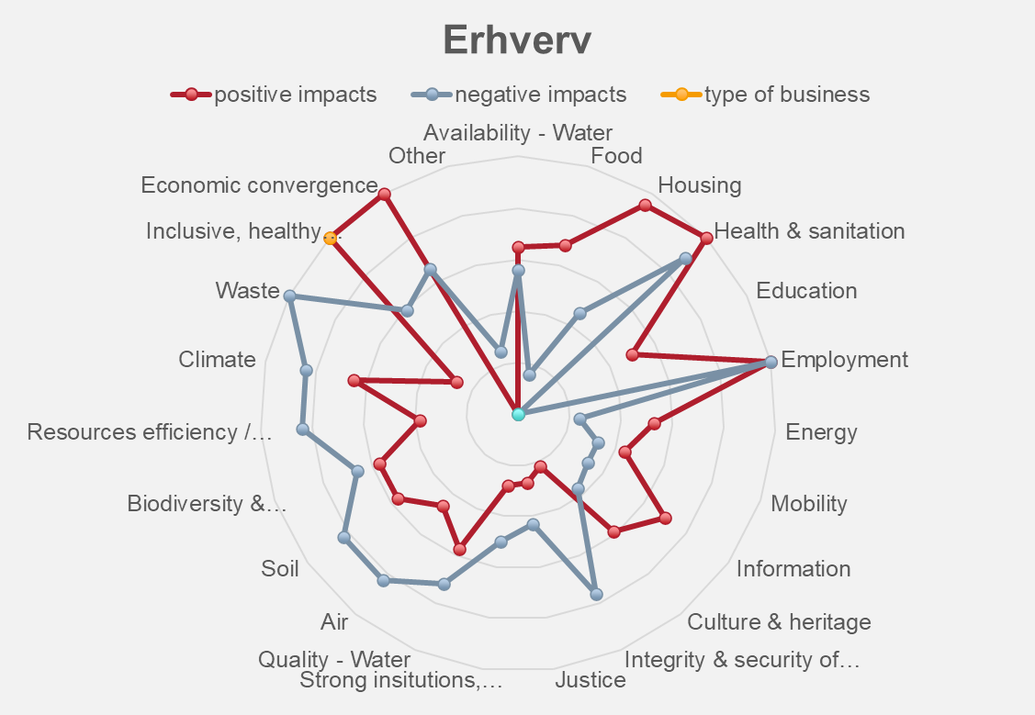 |  |  |  | 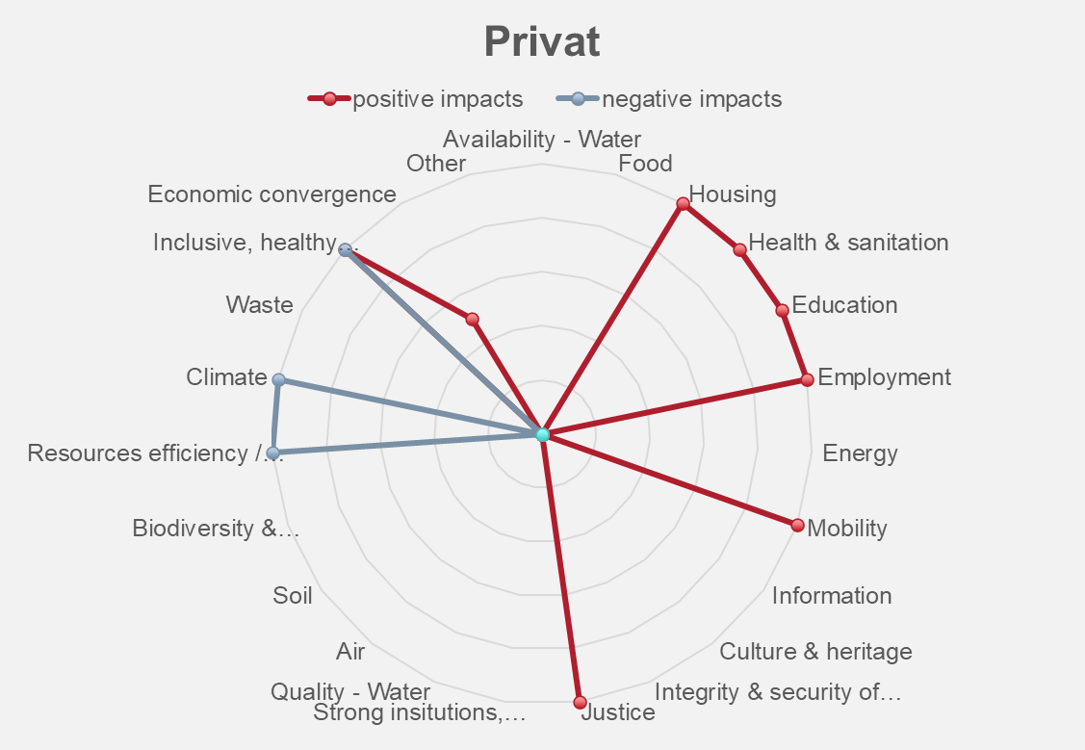
Impact: Investeringer
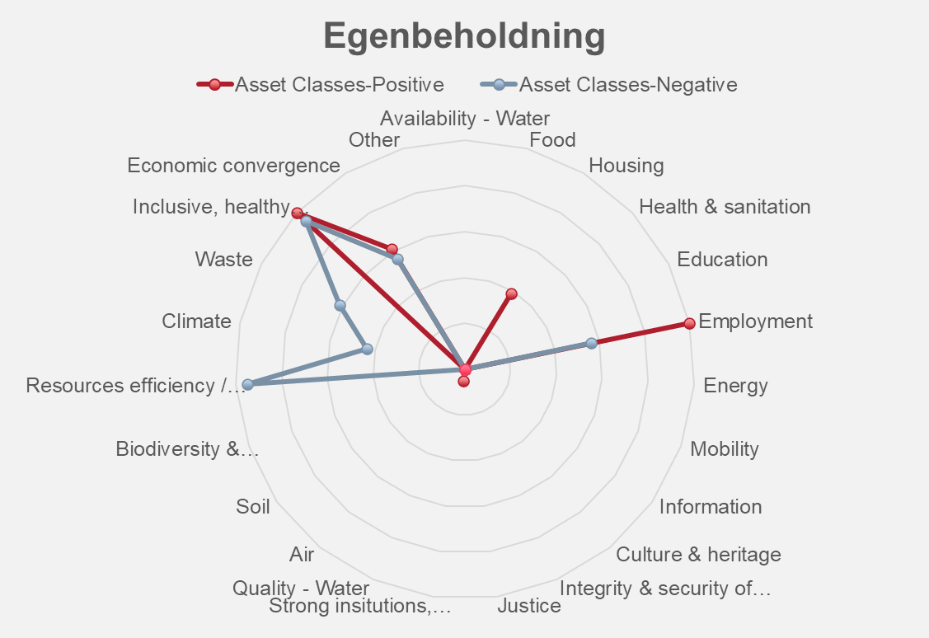 |  |  |  | 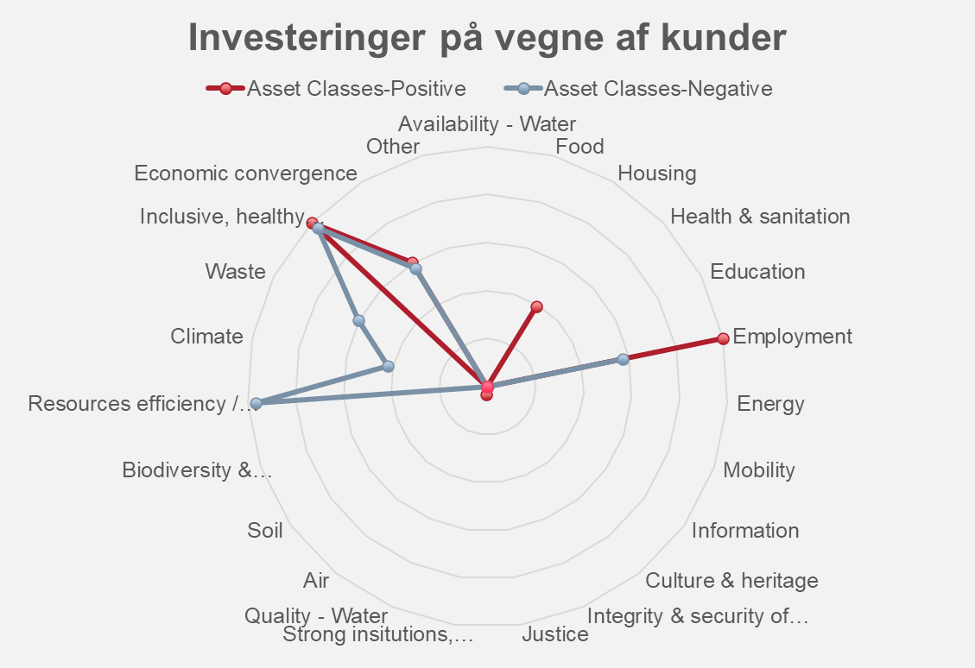
5. Kvantifikation af impact område (salience)
Klima I 2021 udviklede vi regnskabspraksisser og gennemførte beregninger af finansierede CO2e-udledninger på både udlånssiden og investeringssiden. Særligt på udlånssiden er vi ikke helt i mål, når det kommer til eksakte data for hvor meget CO2e, der udledes i atmosfæren. Men ud fra en best effort-tilgang og med brug af både specifikke og statistiske data er vi kommet frem til et estimat, som vi mener er retvisende og giver et godt overblik. I rapporten for 2022 har vi inkluderet Vestjysk Bank i beregningen af finansierede udledninger, så vi nu kan estimere, hvilke forretningsområder, der bidrager til de største finansierede udledninger i koncernen. Finansiel sundhed og inklusion Koncernen identificerede impact-området, finansiel sundhed og inklusion i 2022 og er derfor ikke lige så langt med arbejdet inden for dette område som impact området Klima. I 2022 har arbejdet bestået af en kortlægning af eksisterende indsatser og nøgletal, der kan anvendes til at vurdere koncernens performance. Den indledende undersøgelse viser, at koncernen allerede rapporterer på en række relevante data, f.eks. kundetilfredshed, kundetilgang samt fastholdelse af kunder. Derudover viser undersøgelsen, at Arbejdernes Landsbank i kraft af sin historie som ansvarlig bank gennem tiden har igangsat initiativer, der understøtter særligt udsatte grupper i samfundet med f.eks. via undervisning eller adgang til finansielle produkter. I 2023 vil koncernen udarbejde et rammeværk, der kan bruges som baseline for konkrete målsætninger indenfor området.
Se beregninger af koncernens indirekte og direkte CO2e-udledning
Se nøgletal for koncernens kunder

